1.과제계획서
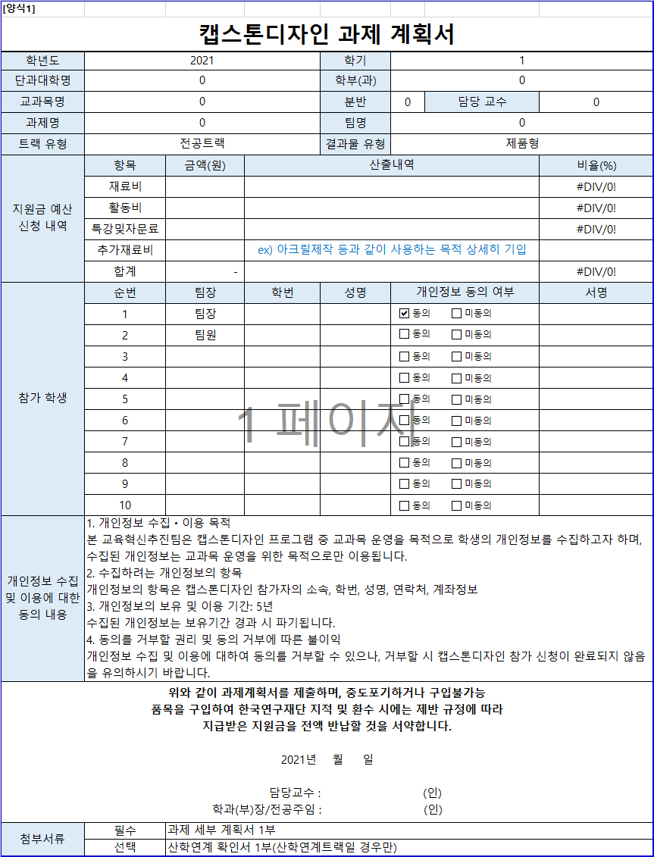
[양식1]
캡스톤디자인 과제 계획서
학년도 | 2021 |  |  | 학기 | 1
자동입력
단과대학명 | 융합공과대학 |  |  | 학부(과) | 컴퓨터과학과
교과목명 | 캡스톤디자인 |  |  | 분반 | 2 | 담당 교수 | 백윤철 교수님
과제명 | Voice Cloning |  |  | 팀명 | 너목들팀
직접입력
트랙 유형 | 전공트랙 |  |  | 결과물 유형 | 소프트웨어형
자동입력
지원금 예산 신청 내역 | 항목 | 금액(원) | 산출내역 |  |  |  | 비율(%)
 | 재료비 | 50,000 | 문헌구입비 |  |  |  | 70.42%
 | 활동비 | 21,000 | 식사, 다과 |  |  |  | 29.58%
 | 특강및자문료 | - |  |  |  |  | 0.00%
 | 추가재료비 | -
작성방법
 | 합계 | 71,000 |  |  |  |  | 100.00%
참가 학생 | 순번 | 팀장 | 학번 | 성명 | 개인정보 동의 여부 |  | 서명
 | 1 | 팀장 | 201411087 | 길민호
 | 2 | 팀원 | 201810991 | 장희진
 | 3 | 팀원 | 201511049 | 이현구
 | 4 | 팀원 | 201811007 | 허승연
 | 5 | 팀원 | 201511056 | 전예진
 | 6
 | 7
 | 8 |  |  |  |  |  |  | x
 | 9
 | 10
필수작성
개인정보 수집 및 이용에 대한 동의 내용 | 1. 개인정보 수집ㆍ이용 목적 본 교육혁신추진팀은 캡스톤디자인 프로그램 중 교과목 운영을 목적으로 학생의 개인정보를 수집하고자 하며, 수집된 개인정보는 교과목 운영을 위한 목적으로만 이용됩니다. 2. 수집하려는 개인정보의 항목 개인정보의 항목은 캡스톤디자인 참가자의 소속, 학번, 성명, 연락처, 계좌정보 3. 개인정보의 보유 및 이용 기간: 5년 수집된 개인정보는 보유기간 경과 시 파기됩니다. 4. 동의를 거부할 권리 및 동의 거부에 따른 불이익 개인정보 수집 및 이용에 대하여 동의를 거부할 수 있으나, 거부할 시 캡스톤디자인 참가 신청이 완료되지 않음을 유의하시기 바랍니다.
위와 같이 과제계획서를 제출하며, 중도포기하거나 구입불가능 품목을 구입하여 한국연구재단 지적 및 환수 시에는 제반 규정에 따라 지급받은 지원금을 전액 반납할 것을 서약합니다. 2021년 월 일 담당교수 : 백윤철 교수님 (인) 학과(부)장/전공주임 : 강상욱 교수님 (인)
첨부서류 | 필수 | 과제 세부 계획서 1부
 | 선택 | 산학연계 확인서 1부(산학연계트랙일 경우만)

2.과제세부계획서
[양식2]
캡스톤디자인 과제 세부 계획서
학년도 | 2021 | 학기 | 1
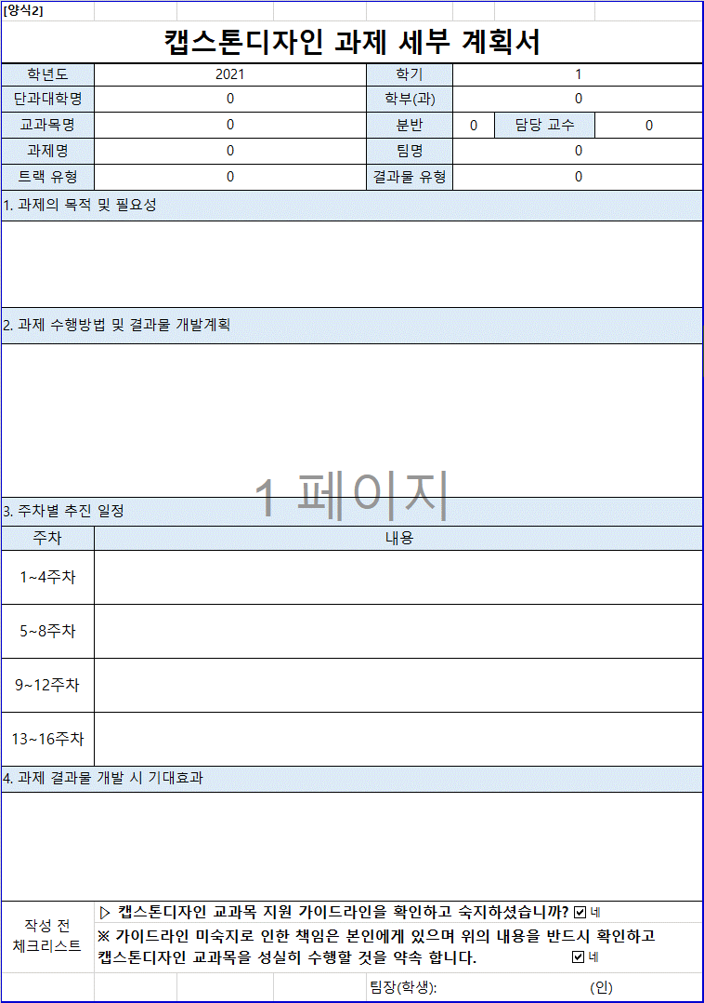
단과대학명 | 융합공과대학 | 학부(과) | 컴퓨터과학과
자동입력
교과목명 | 캡스톤디자인 | 분반 | 2 | 담당 교수 | 백윤철 교수님
과제명 | Voice Cloning | 팀명 | 너목들팀
트랙 유형 | 전공트랙 | 결과물 유형 | 소프트웨어형
직접입력
1. 과제의 목적 및 필요성
음성은 사람 간의 가장 자연스러운 의사소통 방식이다. 음성 인식 기술은 이미 스카트폰, 자동차, 콜센터 등 현재 우리 생활의 많은 부분에 녹아들어서 서비스화되고 있다. 또한 딥러닝 기술의 발달, 음성 인식 기술에 대한 유저 의 인식 및 행동 변화로 인해 음성 AI 시장이 떠오르고 있다. 본 프로젝트에서는 이러한 딥러닝 음성 합성을 이용하여, 데이터를 기반으로 고인의 목소리를 구현하거나, 책을 읽어주는 등의 서비스를 다룬다.

2. 과제 수행방법 및 결과물 개발계획
공개 데이터 또는 직접 수집을 통해 음성 데이터를 수집하고, 논문을 기반으로 딥러닝 네트워크를 구현. api를 활 용하여 수집한 음성 데이터를 전처리를 하고 오픈소스 tts와 보코더를 이용하여 음성합성을 수행한다. 음성이 더 자연스럽게 합성되도록 구현된 네트워크의 파라미터를 수정한다. 서버를 통해 구현된 네트워크를 서비스하고, 프론트와 연결(어플리케이션)하여 최종 과제를 마무리한다.

3. 주차별 추진 일정
주차 | 내용
1~4주차 | 음성합성, 음성인식 등 음성 관련 과제 수행을 위한 사전지식 학습
필수작성
5~8주차 | 프로젝트 분석 및 설계
9~12주차 | 개발 및 구현
13~16주차 | 프로젝트 보완 및 보고서 작성
4. 과제 결과물 개발 시 기대효과
스마트폰 이용에 익숙치 않은 고연령 세대나 사용이 불편한 장애인들도 편리하게 이용할 수 있음 또한, 자신이 익숙한 목소리(유명인, 지인 등)를 들으면서 친근감과 편안함을 느낄 수 있음

작성 전 체크리스트 | ▷ 캡스톤디자인 교과목 지원 가이드라인을 확인하고 숙지하셨습니까?
 | ※ 가이드라인 미숙지로 인한 책임은 본인에게 있으며 위의 내용을 반드시 확인하고 캡스톤디자인 교과목을 성실히 수행할 것을 약속 합니다.
 |  | 팀장(학생): (인) |  | 길민호

3.산학연계확인서
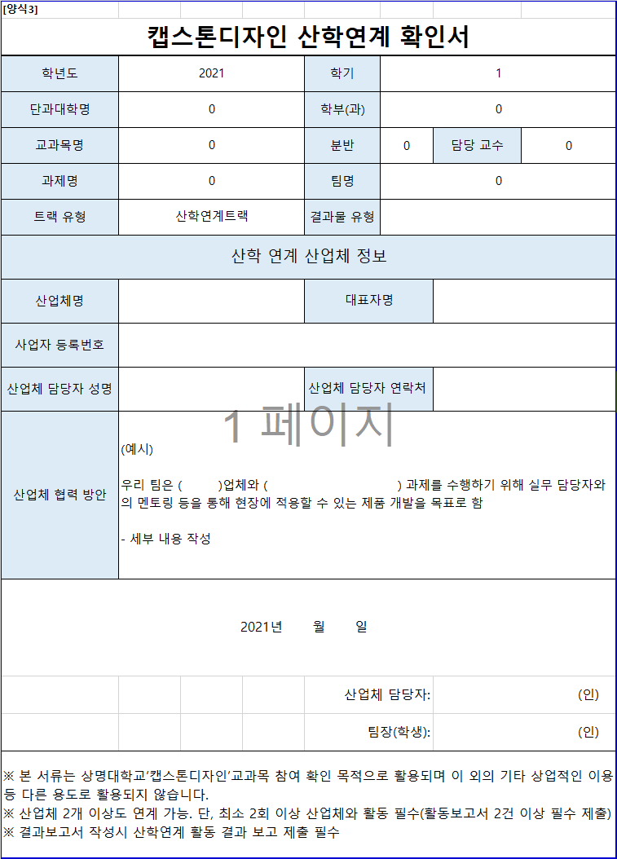
자동입력
[양식3]
캡스톤디자인 산학연계 확인서
학년도 | 2021 | 학기 | 1
단과대학명 | 융합공과대학 | 학부(과) | 컴퓨터과학과
직접입력
교과목명 | 캡스톤디자인 | 분반 | 2 | 담당 교수 | 백윤철 교수님
과제명 | Voice Cloning | 팀명 | 너목들팀
트랙 유형 | 산학연계트랙 | 결과물 유형
산학 연계 산업체 정보
산업체명 |  | 대표자명
작성방법
사업자 등록번호
산업체 담당자 성명 |  | 산업체 담당자 연락처
필수작성
산업체 협력 방안 | (예시) 우리 팀은 ( )업체와 ( ) 과제를 수행하기 위해 실무 담당자와의 멘토링 등을 통해 현장에 적용할 수 있는 제품 개발을 목표로 함 - 세부 내용 작성
2021년 월 일
 |  | 산업체 담당자: |  | (인)
 |  | 팀장(학생): |  | (인)
※ 본 서류는 상명대학교‘캡스톤디자인’교과목 참여 확인 목적으로 활용되며 이 외의 기타 상업적인 이용 등 다른 용도로 활용되지 않습니다. ※ 산업체 2개 이상도 연계 가능. 단, 최소 2회 이상 산업체와 활동 필수(활동보고서 2건 이상 필수 제출) ※ 결과보고서 작성시 산학연계 활동 결과 보고 제출 필수

4.지원금 정산서
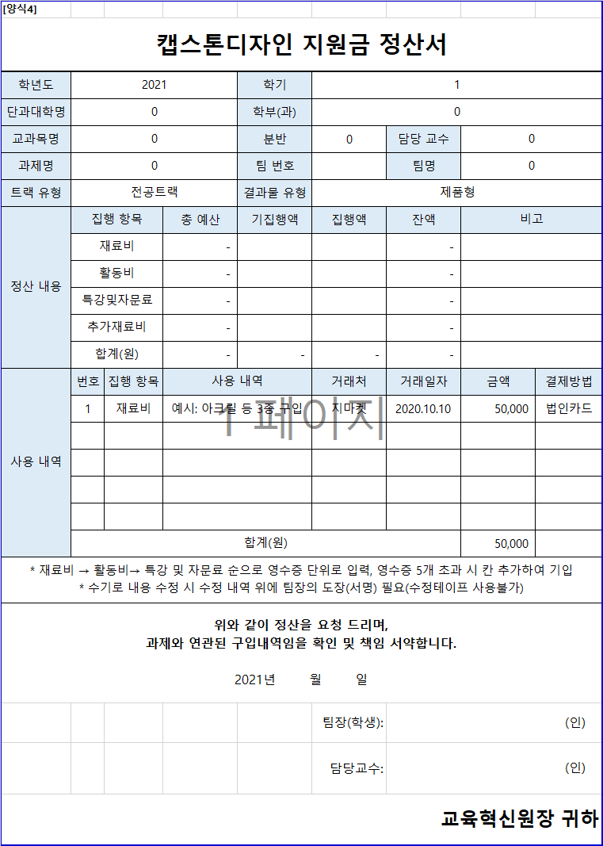
자동입력
[양식4]
캡스톤디자인 지원금 정산서
학년도 | 2021 |  |  | 학기 | 1
단과대학명 | 융합공과대학 |  |  | 학부(과) | 컴퓨터과학과
교과목명 | 캡스톤디자인 |  |  | 분반 | 2 | 담당 교수 | 백윤철 교수님
과제명 | Voice Cloning |  |  | 팀 번호 |  | 팀명 | 너목들팀
자동입력
트랙 유형 | 전공트랙 |  |  | 결과물 유형 | 소프트웨어형
직접입력
정산 내용 | 집행 항목 |  | 총 예산 | 기집행액 | 집행액 | 잔액 | 비고
 | 재료비 |  | 50,000 |  |  | 50,000
작성방법
 | 활동비 |  | 21,000 |  |  | 21,000
직접입력
 | 특강및자문료 |  | - |  |  | -
 | 추가재료비 |  | - |  |  | -
 | 합계(원) |  | 71,000 | - | - | 71,000
사용 내역 | 번호 | 집행 항목 | 사용 내역 |  | 거래처 | 거래일자 | 금액 | 결제방법
 | 1 | 재료비 | 예시: 아크릴 등 3종 구입 |  | 지마켓 | 2020.10.10 | 50,000 | 법인카드

필수작성
 | 합계(원) |  |  |  |  |  | 50,000
* 재료비 → 활동비→ 특강 및 자문료 순으로 영수증 단위로 입력, 영수증 5개 초과 시 칸 추가하여 기입 * 수기로 내용 수정 시 수정 내역 위에 팀장의 도장(서명) 필요(수정테이프 사용불가)
위와 같이 정산을 요청 드리며, 과제와 연관된 구입내역임을 확인 및 책임 서약합니다. 2021년 월 일
 |  |  |  |  | 팀장(학생): | (인)
 |  |  |  |  | 담당교수: | (인)
교육혁신원장 귀하

5.재료비 지출 내역서
자동입력
[양식5]
캡스톤디자인 재료비 지출 내역서
학년도 | 2021 | 학기 | 1
단과대학명 | 융합공과대학 | 학부(과) | 컴퓨터과학과
교과목명 | 캡스톤디자인 | 분반 | 2 | 담당 교수 | 백윤철 교수님
과제명 | Voice Cloning | 팀명 | 너목들팀
현금(계좌이체, 무통장 입금) 지출 시 학교 사업자등록번호로 현금영수증(사업자지출증빙) 발행
사업자등록번호: 102-82-01669
트랙 유형 | 전공트랙 | 결과물 유형 | 소프트웨어형
작성방법
목업 작업을 위한 합판
영수증 첨부 | 영수증 or 세금계산서 부착 |  |  |  |  | 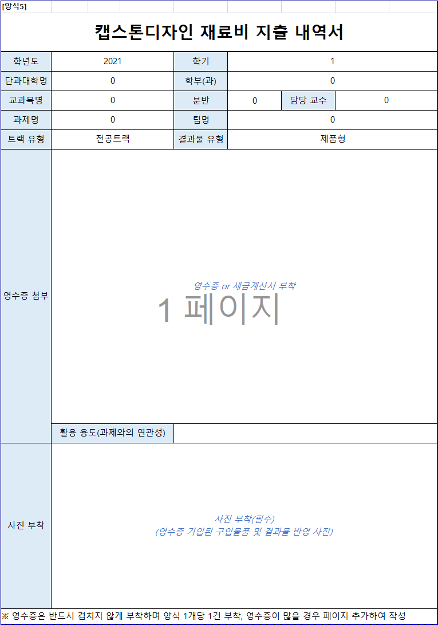 | 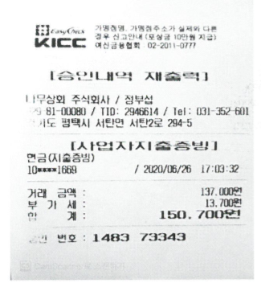 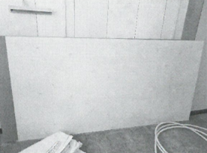 |  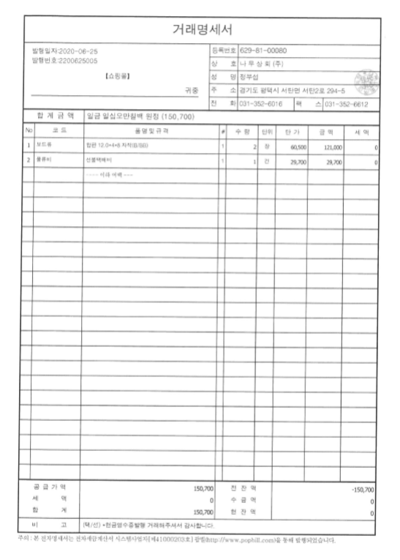
 | 활용 용도(과제와의 연관성)
사진 부착 | 사진 부착(필수) (영수증 기입된 구입물품 및 결과물 반영 사진)
※ 영수증은 반드시 겹치지 않게 부착하며 양식 1개당 1건 부착, 영수증이 많을 경우 페이지 추가하여 작성
거래명세서(견적서) 부착

6.문헌기부채납신청서
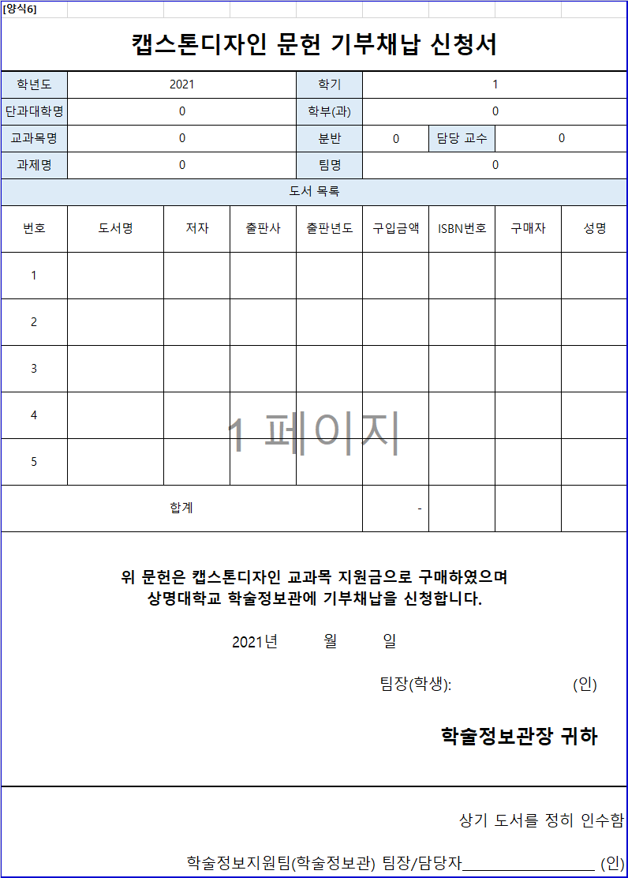
자동입력
[양식6]
캡스톤디자인 문헌 기부채납 신청서
학년도 | 2021 |  |  | 학기 | 1
단과대학명 | 융합공과대학 |  |  | 학부(과) | 컴퓨터과학과
직접입력
교과목명 | 캡스톤디자인 |  |  | 분반 | 2 | 담당 교수 | 백윤철 교수님
과제명 | Voice Cloning |  |  | 팀명 | 너목들팀
도서 목록
번호 | 도서명 | 저자 | 출판사 | 출판년도 | 구입금액 | ISBN번호 | 구매자 | 성명
작성방법
1
2
3
4
과제 완료 후 신청서와 함께 구입한 도서를 학술정보관에 제출(기부) 후 학술정보지원팀의 팀장 혹은 담당자의 확인을 받아 증빙서류로 제출
5
필수작성
합계 |  |  |  |  | -
위 문헌은 캡스톤디자인 교과목 지원금으로 구매하였으며 상명대학교 학술정보관에 기부채납을 신청합니다. 2021년 월 일 팀장(학생): (인) 학술정보관장 귀하
상기 도서를 정히 인수함 학술정보지원팀(학술정보관) 팀장/담당자 (인)

7.활동보고서
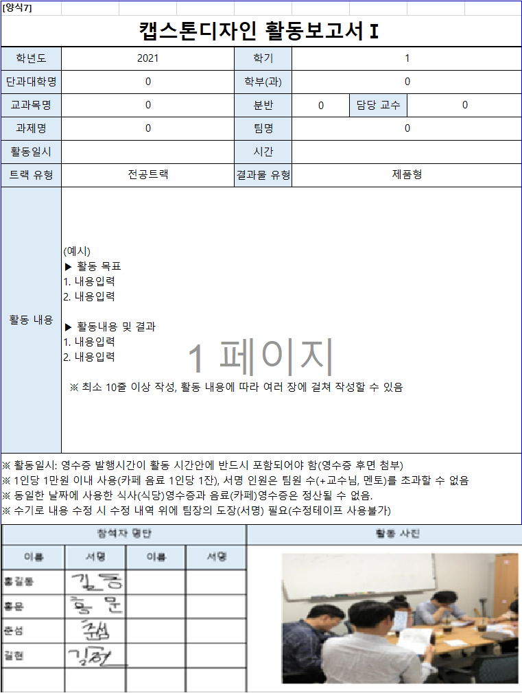
[양식7]
캡스톤디자인 활동보고서Ⅰ
학년도 | 2021 |  |  | 학기 | 1
자동입력
단과대학명 | 융합공과대학 |  |  | 학부(과) | 컴퓨터과학과
교과목명 | 캡스톤디자인 |  |  | 분반 | 2 | 담당 교수 | 백윤철 교수님
과제명 | Voice Cloning |  |  | 팀명 | 너목들팀
활동일시 |  |  |  | 시간
직접입력
트랙 유형 | 전공트랙 |  |  | 결과물 유형 | 소프트웨어형
작성방법
필수작성
활동 내용 | (예시) ▶ 활동 목표 1. 내용입력 2. 내용입력 ▶ 활동내용 및 결과 1. 내용입력 2. 내용입력 ※ 최소 10줄 이상 작성, 활동 내용에 따라 여러 장에 걸쳐 작성할 수 있음
※ 활동일시: 영수증 발행시간이 활동 시간안에 반드시 포함되어야 함(영수증 후면 첨부) ※ 1인당 1만원 이내 사용(카페 음료 1인당 1잔), 서명 인원은 팀원 수(+교수님, 멘토)를 초과할 수 없음 ※ 동일한 날짜에 사용한 식사(식당)영수증과 음료(카페)영수증은 정산될 수 없음. ※ 수기로 내용 수정 시 수정 내역 위에 팀장의 도장(서명) 필요(수정테이프 사용불가)
참석자 명단 |  |  |  | 활동 사진
이름 | 서명 | 이름 | 서명 | 사진 부착(필수) (회의/활동하는 모습을 참여인원이 모두 보이게 촬영) (단순 식사, 음료 사진×)

[양식7-1]
캡스톤디자인 활동보고서Ⅱ
활동보고서 영수증 부착

8.특별강의,자문확인서
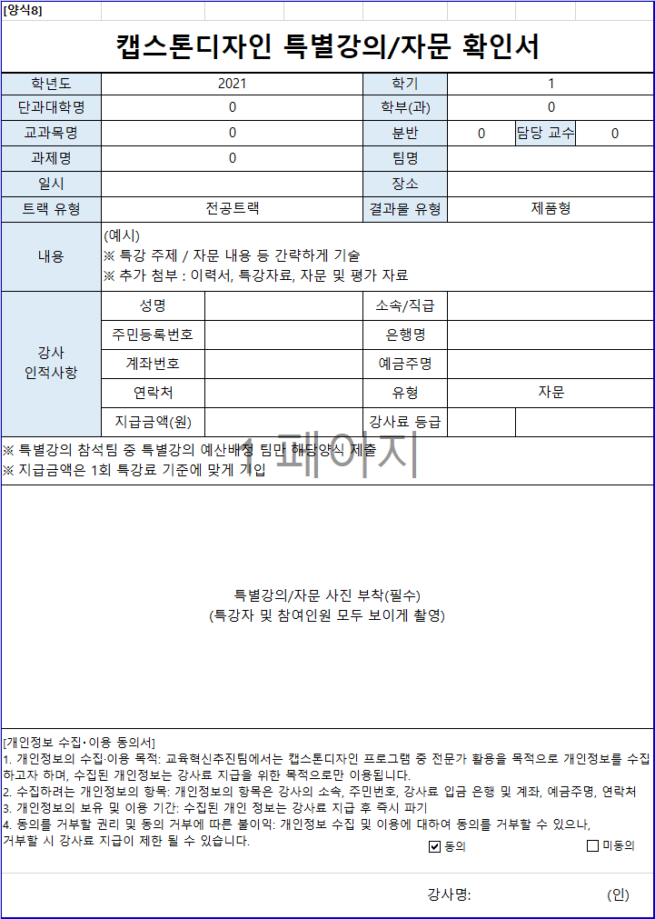
자동입력
[양식8]
캡스톤디자인 특별강의/자문 확인서
학년도 | 2021 | 학기 | 1
단과대학명 | 융합공과대학 | 학부(과) | 컴퓨터과학과
교과목명 | 캡스톤디자인 | 분반 | 2 | 담당 교수 | 백윤철 교수님
과제명 | Voice Cloning | 팀명
직접입력
일시 |  | 장소
트랙 유형 | 전공트랙 | 결과물 유형 | 소프트웨어형
내용 | (예시) ※ 특강 주제 / 자문 내용 등 간략하게 기술 ※ 추가 첨부 : 이력서, 특강자료, 자문 및 평가 자료
강사 인적사항 | 성명 | 소속/직급
작성방법
 | 주민등록번호 | 은행명
사진 필수 첨부
 | 계좌번호 | 예금주명
 | 연락처 | 유형
 | 지급금액(원) | 강사료 등급
※ 특별강의 참석팀 중 특별강의 예산배정 팀만 해당양식 제출 ※ 지급금액은 1회 특강료 기준에 맞게 기입
필수작성
특별강의/자문 사진 부착(필수) (특강자 및 참여인원 모두 보이게 촬영)
[개인정보 수집‧이용 동의서] 1. 개인정보의 수집·이용 목적: 교육혁신추진팀에서는 캡스톤디자인 프로그램 중 전문가 활용을 목적으로 개인정보를 수집하고자 하며, 수집된 개인정보는 강사료 지급을 위한 목적으로만 이용됩니다. 2. 수집하려는 개인정보의 항목: 개인정보의 항목은 강사의 소속, 주민번호, 강사료 입금 은행 및 계좌, 예금주명, 연락처 3. 개인정보의 보유 및 이용 기간: 수집된 개인 정보는 강사료 지급 후 즉시 파기 4. 동의를 거부할 권리 및 동의 거부에 따른 불이익: 개인정보 수집 및 이용에 대하여 동의를 거부할 수 있으나, 거부할 시 강사료 지급이 제한 될 수 있습니다.
강사명: (인)

10.결과보고서
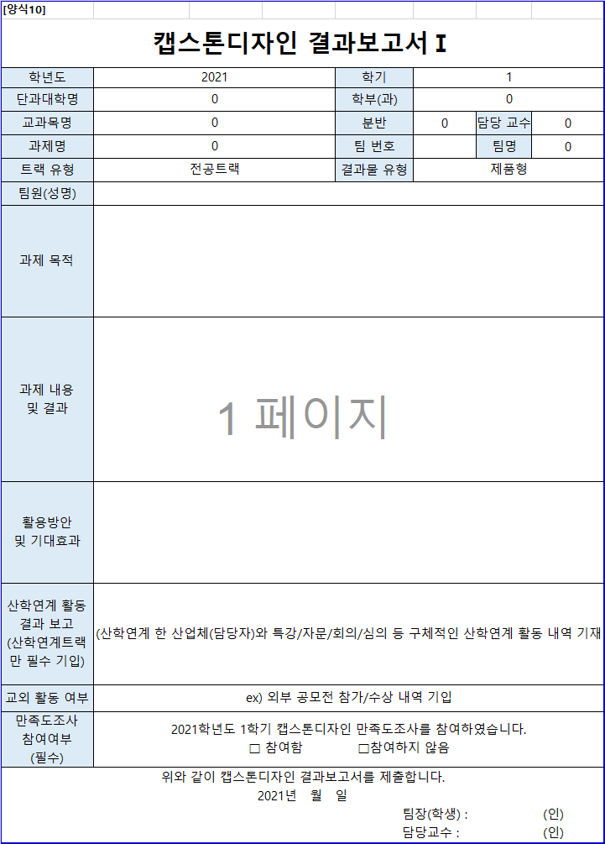
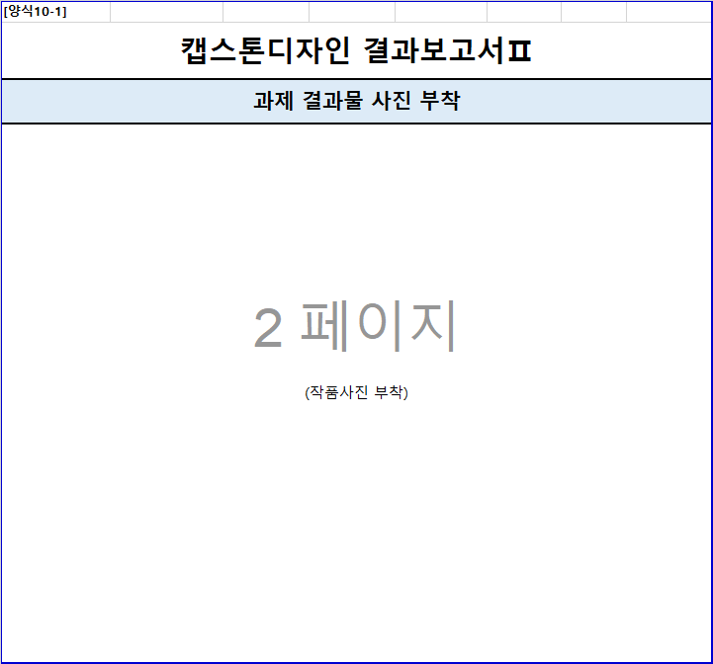
[양식10]
캡스톤디자인 결과보고서Ⅰ
학년도 | 2021 | 학기 | 1
자동입력
단과대학명 | 융합공과대학 | 학부(과) | 컴퓨터과학과
교과목명 | 캡스톤디자인 | 분반 | 2 | 담당 교수 | 백윤철 교수님


과제명 | Voice Cloning | 팀 번호 |  | 팀명 | 너목들팀
트랙 유형 | 전공트랙 | 결과물 유형 | 소프트웨어형
직접입력
팀원(성명)
작성방법
과제 목적
과제 내용 및 결과
활용방안 및 기대효과
산학연계 활동 결과 보고 (산학연계트랙만 필수 기입) | 산학연계 한 산업체(담당자)와 특강/자문/회의/심의 등 구체적인 산학연계 활동 내역 기재
필수작성
교외 활동 여부 | ex) 외부 공모전 참가/수상 내역 기입
만족도조사 참여여부 (필수) | 2021학년도 1학기 캡스톤디자인 만족도조사를 참여하였습니다. □ 참여함 □참여하지 않음
필수작성
위와 같이 캡스톤디자인 결과보고서를 제출합니다. 2021년 월 일 팀장(학생) : (인) 담당교수 : (인)
[양식10-1]
캡스톤디자인 결과보고서Ⅱ
과제 결과물 사진 부착
(작품사진 부착)

특강 및 자문료 지급 기준
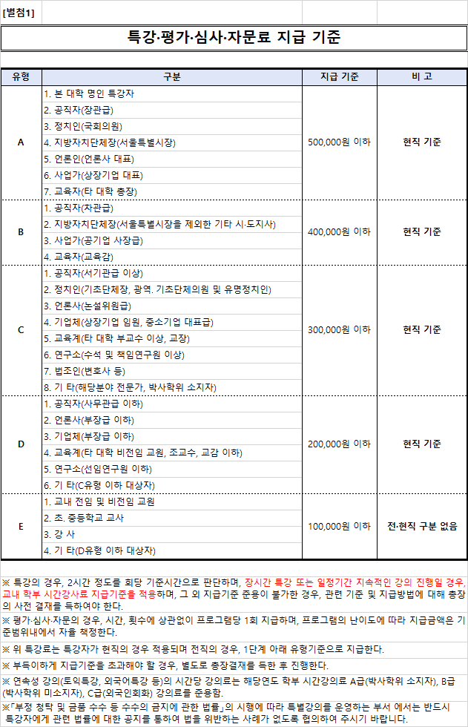

사업자등록증
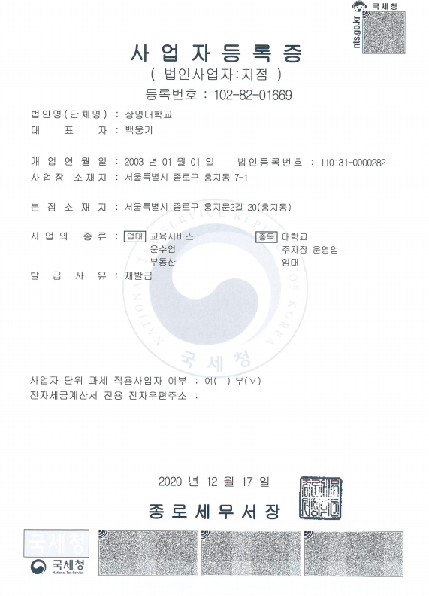
[별첨2]

